设计思路
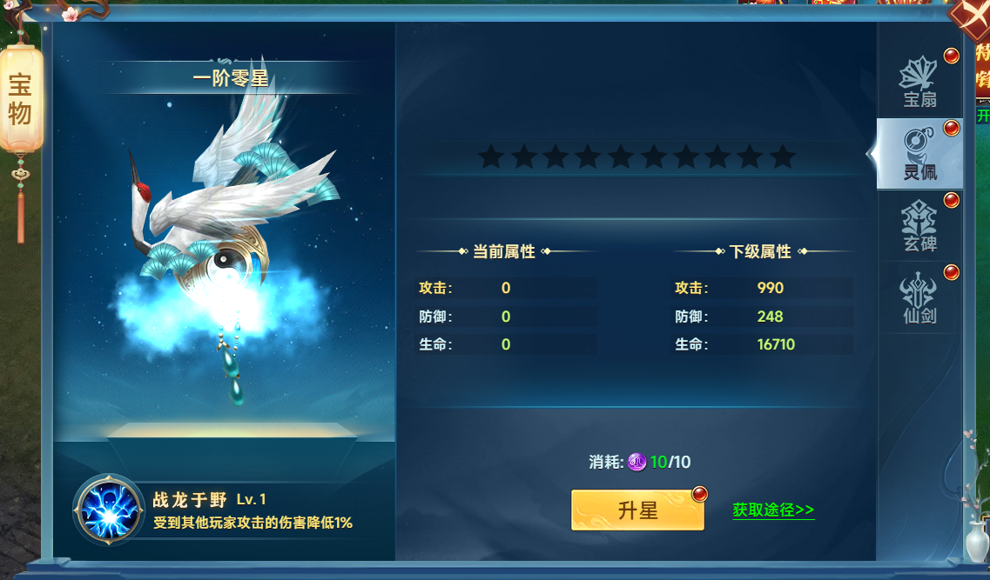
宝物系统

 | 设计目的

 | 1.设计目的是什么
 | ▶ | 花费材料培养功能，提高角色属性并提供特殊被动效果
 | ▶ | 分四种不同类型宝物，提供不同样式养成界面
 | 2.基本规则
 | ▶ | 消耗材料进行升级升星宝物
 | ▶ | 获取属性和附带技能提升
 | 3.解锁方式
 | ▶ | 玩家等级开启

 | 与其他系统的关联性

 | ▶ | 主界面侧边栏，点击任务列表打开对应任务界面。任务清单根据一定规则显示界面内任务信息

界面&功能
宝物系统 |  |  |  | 功能规则

 | 功能入口

 | 1.主界面点击屏幕右下侧功能栏
 | 2.图标位于界面右下侧展开图标清单中
 | 3.参考图标

 | 宝物界面【当前为示例】

 | 宝物界面1-界面示意
 |  | 界面信息说明 |  |  | 宝物系统-功能规则
 |  | 1.宝物类型1阶数&星数&宝物原画显示
 |  | ▶ | 阶数星级文字显示 |  | 1.宝物页面分为四个不同类型宝物，按1级分页签显示在不同分页面
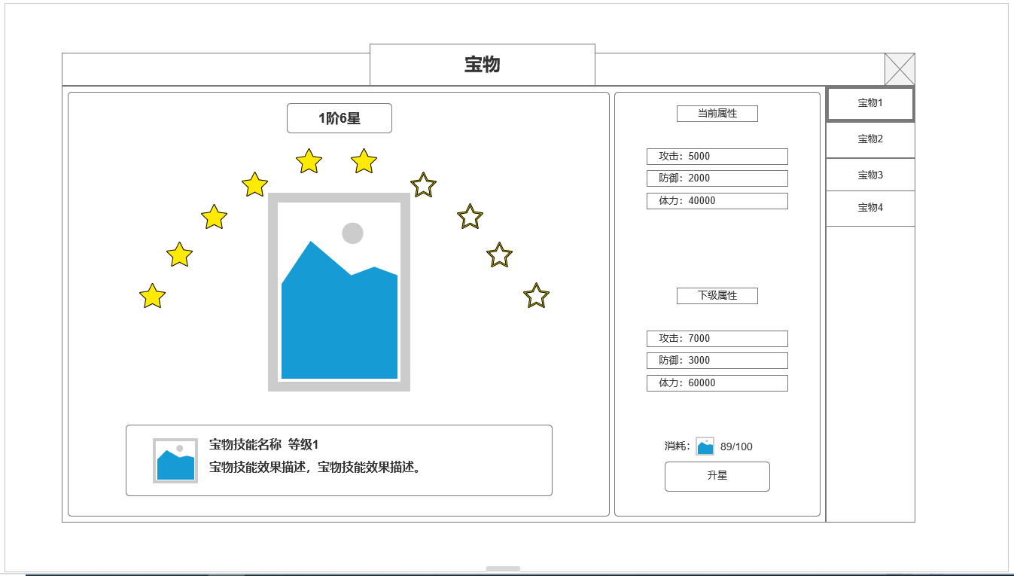
 |  | ▶ | 宝物原画/界面特效显示 |  | ▶ | 使用不同的界面设计，但核心功能逻辑类似
1
 |  | ▶ | 星数显示

 |  | 2.宝物类型1技能信息 |  |  | ▶ | 根据界面是否同时显示当前属性和下一级属性
 |  | ▶ | 技能图标
 |  | ▶ | 当前等级技能描述 |  | 2.升星升阶，材料规则
 |  |  |  |  | ▶ | 均消耗资源升星，每10星升1阶
 |  |  |  |  | ▶ | 不同类型宝物需求不同消耗材料
 |  | 3.宝物类型1属性效果
 |  | ▶ | 当前属性
3
 |  | ▶ | 下一级属性 |  | 3.技能，属性规则及显示规则
 |  |  |  |  | ▶ | 根据界面是否同时显示当前属性和下一级属性
 |  | 4.宝物类型1升星操作 |  |  | ▶ | 每个类型宝物对应一个被动技能
 |  | ▶ | 宝物材料1消耗数值/小图标 |  | ▶ | 宝物没提升1个阶数（10星） 对应被动技能提高1级
 |  | ▶ | 升星按钮

4
 |  |  |  |  | 4.外观显示
 |  |  |  |  | ▶ | 4个类型宝物使用不同概念包装，分别为：神刀，飞剑，宝扇，灵佩
 |  |  |  |  | ▶ | 单个类型宝物包含三个样式不断升级的美术原画需求，1-3，4-6阶，7-10阶分别显示对应原画和界面特效

 |  |  |  |  | 红点规则： | 有足够材料升级，对应1级页签，外部功能图标显示红点
2
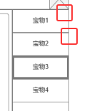

 | 宝物界面2-界面示意
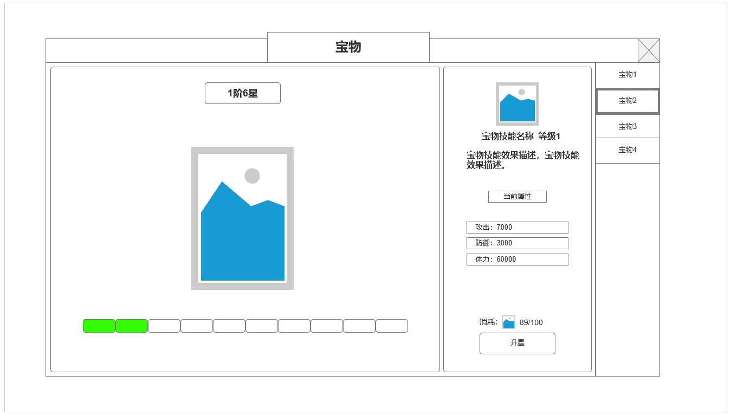
 |  | 5.宝物类型2 阶数&宝物原画显示
 |  | ▶ | 阶数星级文字显示
 |  | ▶ | 宝物原画/界面特效显示

 |  | 6.宝物类型2 星数进度
 |  | ▶ | 星数进度条

5
 |  | 7.宝物类型2 技能属性信息
 |  | ▶ | 宝物类型2技能图标，技能效果
 |  | ▶ | 宝物类型2属性效果
7

 |  | 8.宝物类型2 升级操作
 |  | ▶ | 宝物材料2消耗数值/小图标
 |  | ▶ | 升星按钮
6

8

 | 宝物界面3-界面示意

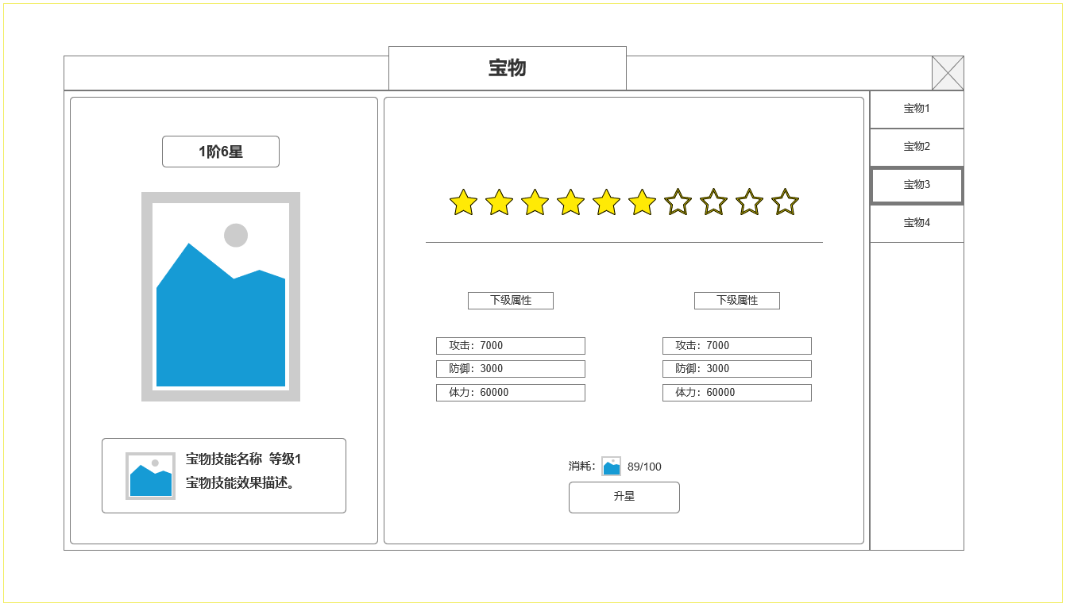
9
11
 |  | 9.宝物类型2 阶数&宝物原画显示
 |  | ▶ | 阶数星级文字显示
 |  | ▶ | 宝物原画/界面特效显示

 |  | 10.宝物类型3 技能显示
 |  | ▶ | 宝物类型3技能图标
 |  | ▶ | 宝物3技能效果

 |  | 11.宝物类型3 星数显示&宝物属性
 |  | ▶ | 星数显示
 |  | ▶ | 宝物3 属性显示

 |  | 12.宝物类型3升级操作
 |  | ▶ | 宝物材料3消耗数值/小图标
 |  | ▶ | 升星按钮

12

10

 | 宝物界面4-界面示意

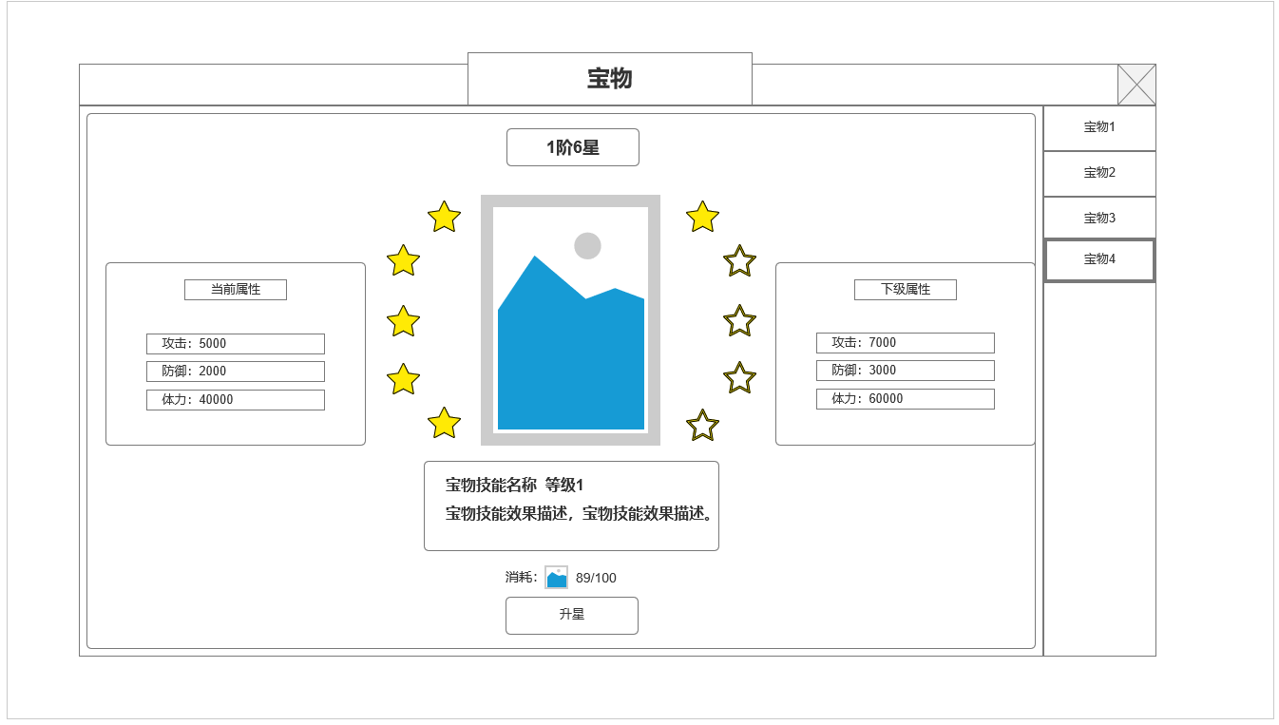
13

 |  | 13.宝物类型4 阶数&宝物原画显示
 |  | ▶ | 阶数星级文字显示
 |  | ▶ | 宝物原画/界面特效显示
 |  | ▶ | 宝物4技能效果

 |  | 14.宝物类型4升级操作
 |  | ▶ | 宝物材料3消耗数值/小图标
 |  | ▶ | 升星按钮
15
 |  | 15.宝物类型4 宝物属性
 |  | ▶ | 宝物4 属性显示

14

 | 参考界面

 | 参考界面

功能美需
UI需求

 | 序号 | 类型 | 对应界面 | 内容 | 功能需求 | 策划建议 | 参考图
 | 1 | UI | 4个不同类型的宝物界面
 | 2 | UI
 | 3 | UI
 | 4 | UI
 | 5 | UI
 | 6 | UI
 | 7 | UI
 | 8 | UI
 | 9 | UI
 | 10 | UI
 | 11 | UI
 | 12 | UI
 | 13 | UI
 | 14 | UI
 | 15 | UI
 | 16 | UI
 | 17 | UI
 | 18 | UI
 | 19 | UI

背景图需求

 | 序号 | 类型 | 对应界面 | 内容 | 功能需求 | 策划建议 | 参考图
 | 1 | 2D原画 |  | 宝物：战刀 原画 低阶 |  |  | 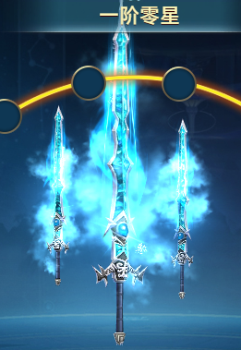
 | 2 | 2D原画 |  | 宝物：战刀 原画 中阶
 | 3 | 2D原画 |  | 宝物：战刀 原画 高阶
 | 4 | 2D原画 |  | 宝物：神剑 原画 低阶
 | 5 | 2D原画 |  | 宝物：神剑 原画 中阶
 | 6 | 2D原画 |  | 宝物：神剑 原画 高阶
 | 7 | 2D原画 |  | 宝物：宝扇 原画 低阶 |  |  | 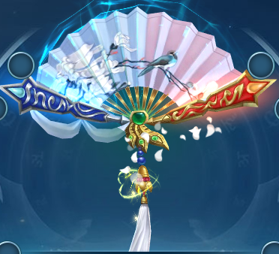
 | 8 | 2D原画 |  | 宝物：宝扇 原画 中阶
 | 9 | 2D原画 |  | 宝物：宝扇 原画 高阶
 | 10 | 2D原画 |  | 宝物：灵佩 原画 低阶 |  |  | 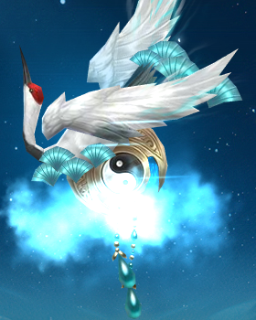
 | 11 | 2D原画 |  | 宝物：灵佩 原画 中阶
 | 12 | 2D原画 |  | 宝物：灵佩 原画 高阶

道具图标需求

动效需求

 | 序号 | 类型 | 内容 | 描述 | 功能需求 | 策划建议 | 参考图
 | 1 | 动画特效 |  | 宝物界面宝物原画界面特效

其他 （ICON，模型，表情等）

 | 序号 | 类型 | 对应界面 | 内容 | 功能需求 | 策划建议 | 参考图
 | 1 | ICON | 主界面 | 主界面代表技能功能的入口图标 | 主界面代表技能功能的入口图标 |  | 

